Смета
ООО "София Декор М" г. Москва, ул. Нарвская, 2 т.(495)585-0900, ф.450-5829 0453694@mail.ru
 | Заказчик: | Самаркина Елена Анатольевна |  |  |  |  | н.д. |  |  | г. Москва, ул. Минская, дом 2, корп. 2, кв. 363
 | Представитель: | Кэти Сехниашвили |  |  |  |  | katy28@yandex.ru
 |  |  |  |  | Приложение №11 (КБ) к Договору № 2317
www.sofia-decor.ru
 |  |  |  |  | от 28 ноября 2017 г.

 | Поставщик: | ООО "София Декор М"
 | Заказчик: | Самаркина Елена Анатольевна
№ | Наименование изделия (услуги) |  | Визуальная информация | Размер | Этаж | Помещение | Ед. | Кол-во | Серийный № | Цвет |  | Материал |  | Цена | Сумма
 |  |  |  |  |  |  |  |  |  | Пор. № | Станд 650/1/_; спец | Массив | Шпон
1 | Тумба подвесная под раковину, Фасад ящикак глухой гладкий с фрезеровкой ручки (ручка-захват); выдвижной ящик 1шт (ящик двойной, направляющие с доводчиками); (без учёта стоимости раковины, каменной столешницы и лицевой фурнитуры) / металлокаркас для жесткости подвесной тумбы |  | 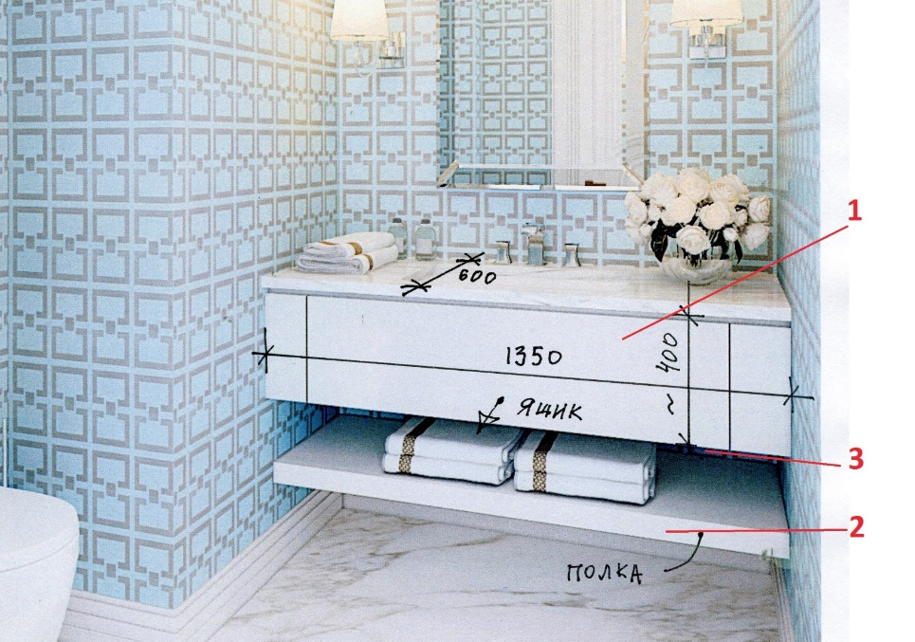 | 400х1350х600 | н.д. | Сан.Узел гостевой | шт | 1 | Спец. Дизайн | №1 | Спец.Укрывная глянец 100% / Влагостойкое покрытие | МДФ | нет |  | 50,161
2 | Полка деревянная стационарная (под тумбой); торец полки со ступенчатым профилем |  |  | L=1350 | н.д. | Сан.Узел гостевой | шт | 1 | Спец. Дизайн | №1 | нет | МДФ | нет |  | 5,850
3 | Комплект ленточной LED-подсветки для тумбы, с матовым рассеивателем. |  |  | ~50х1350х600 | н.д. | Сан.Узел гостевой | шт | 1 | Спец. Дизайн | №1 | Спец.Укрывная глянец 100% / Влагостойкое покрытие | нет | нет |  | 4,707
4 | Перегородка стеклянная в душевую кабину (2 распашные створки); стекло прозрачное закаленное OptiWhite (без учета стоимости металлических решеток; Фурнитура: цвет никель |  | 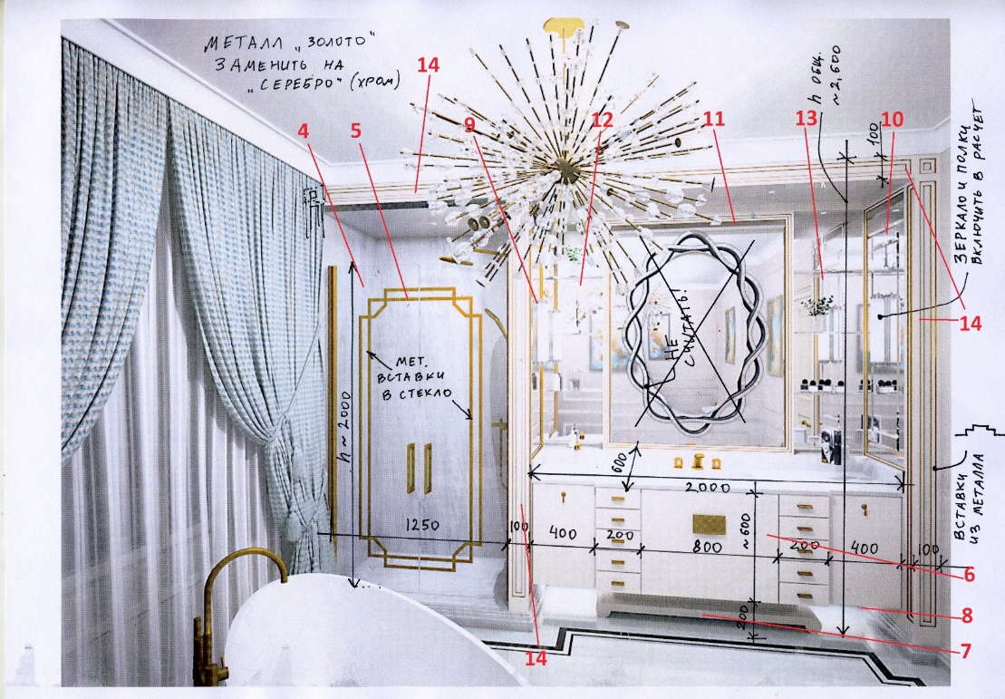 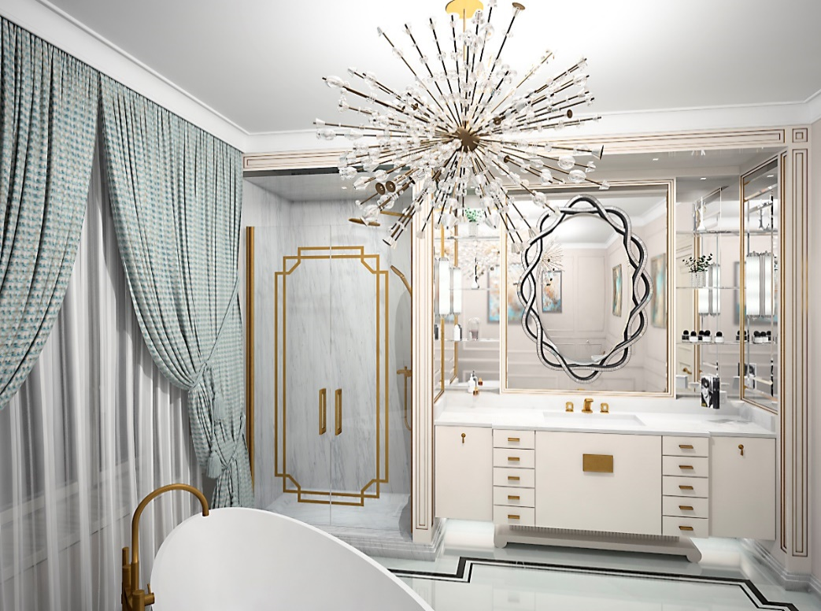 | 2000х1250 | н.д. | Сан.Узел (Ванная) | шт | 1 | Спец. Дизайн | №2 | нет | нет | нет |  | 26,842
5 | Компелкт декоративных накладных металлических решеток (для 2 створок душевой, с одной стороны) (цвет никель) |  |  | ~1600х1100 | н.д. | Сан.Узел (Ванная) | шт | 1 | Спец. Дизайн | №2 | нет | нет | нет |  | 36,768
6 | Тумба подвесная под раковину, Фасады глухие гладкие распашные, выдвижные ящики 10шт (направляющие с доводчиками). (Без учёта стоимости раковины, каменной столешницы и лицевой фурнитуры) |  |  | 600х2000х600 | н.д. | Сан.Узел (Ванная) | шт | 1 | Спец. Дизайн | №2 | Спец.Укрывная глянец 100% / Влагостойкое покрытие | МДФ | нет |  | 127,792
7 | Комплект ленточной LED-подсветки для тумбы, с матовым рассеивателем. |  |  | L=2000 | н.д. | Сан.Узел гостевой | шт | 1 | Спец. Дизайн | №2 | нет | нет | нет |  | 5,891
8 | Подставка декоративная под тумбу. |  |  | ~100х2000х600 | н.д. | Сан.Узел гостевой | шт | 1 | Спец. Дизайн | №2 | нет | нет | нет |  | 12,962
9 | Зеркало в раме (слева). Зеркало наборно,е серебро с фацетом, в обрамление с гладким профилем с декоративным металлическим профилем (цвет никель) |  |  | 1700х600 | н.д. | Сан.Узел (Ванная) | шт | 1 | Спец. Дизайн | №2 | Спец.Укрывная глянец 100% / Влагостойкое покрытие | МДФ | нет |  | 38,454
10 | Зеркало в раме (справа). Зеркало наборное, серебро с фацетом, в обрамление с гладким профилем с декоративным металлическим профилем (цвет никель) |  |  | 1700х600 | н.д. | Сан.Узел (Ванная) | шт | 1 | Спец. Дизайн | №2 | Спец.Укрывная глянец 100% / Влагостойкое покрытие | МДФ | нет |  | 38,454
11 | Зеркало в раме (Центральное). Зеркало серебро без фацета, в обрамление с гладким профилем с декоративным металлическим профилем (цвет никель) |  |  | 1700х1200 | н.д. | Сан.Узел (Ванная) | шт | 1 | Спец. Дизайн | №2 | Спец.Укрывная глянец 100% / Влагостойкое покрытие | МДФ | нет |  | 60,258
12 | Ниша (слева от центрального зеркала): Боковые стенки зеркальные (зеркало серебро, без фацета); полки стеклянные (стекло OptiWhite закалённое) |  |  | 1700х400х~200 | н.д. | Сан.Узел (Ванная) | шт | 1 | Спец. Дизайн | №2 | нет | нет | нет |  | 25,372
13 | Ниша (справа от центрального зеркала): Боковые стенки зеркальные (зеркало серебро, без фацета); полки стеклянные (стекло OptiWhite закалённое) |  |  | 1700х400х~200 | н.д. | Сан.Узел (Ванная) | шт | 1 | Спец. Дизайн | №2 | нет | нет | нет |  | 25,372
14 | Обрамление: 2 пилястры и фриз; филёнчатые плоскости с декоративным металлическим профилем (Цвет никель) |  |  | 2600х3250 | н.д. | Сан.Узел (Ванная) | шт | 1 | Спец. Дизайн | №2 | Спец.Укрывная глянец 100% / Влагостойкое покрытие | МДФ | нет |  | 100,998
Всего наименований 14, на сумму 559883 руб. |  |  |  |  |  |  |  |  |  |  |  |  | Производство: |  | 559,883 руб.
Пятьсот пятьдесят девять тысяч восемьсот восемьдесят три рубля |  |  |  |  |  |  |  |  |  |  |  |  | Итого: |  | 559,883 руб.

 | Внимание! Оплата данного счета означает согласие с условиями поставки товара.
 | Товар отпускается по факту поступления денег на р/с или в кассу Поставщика. Оплата производится в рублях.
 | Данная смета предполагает оплату за наличный расчет. В случае оплаты по безналичному расчету сумма увеличивается на 5%

